Calculation (Preliminery)
 |  |  |  |  |  |  | Perancangan Kapal MTM Antwerp
 |  | PERHITUNGAN PERANCANGAN KAPAL MTM ANTWERP |  |  |  |  | Nama | : Daffa Gabillah Maulana Gapur
 |  | RENCANA GARIS (LINES PLAN) |  |  |  |  | NIM | : 0322040051

1. | DAFTAR REFERENSI YANG DIGUNAKAN
a. | Principle of Naval Architecture
b. | A. Papanikolaou, Ship Design - Methodologies of Preliminary Design, 1st ed. Springer, 2014.
c. | Practical Ship Design
d. | Parametric Design
e. | BKI Volume II

2. | ALGORITMA PERHITUNGAN
a. | Penentuan data awal menggunakan data kapal pembanding
b. | Perhitungan panjang garis air (Lwl)
c. | Perhitungan Froude Number
d. | Perhitungan rasio ukuran utama kapal
 | - Rasio perbandingan panjang dan lebar kapal (L/B)
 | - Rasio perbandingan lebar dan sarat air kapal (B/T)
 | - Rasio perbandingan panjang dan sarat air kapal (L/T)
 | - Rasio perbandingan panjang dan tinggi kapal (L/H)
 | - Rasio perbandingan lebar dan tinggi kapal (B/H)
 | - Rasio perbandingan sarat ait dan tinggi kapal (T/H)
 | - Nilai tinggi Kapal (H) berdasarkan aturan BKI Volume II
e. | Perhitungan koefesien kapal
 | - Perhitungan block coeffisien
 | - Perhitungan midship coeffisien
 | - Perhitungan prismatic coeffisien
 | - Perhitungan waterplan coeffisien
f. | Perhitungan Longitudinal Center of Bouyancy (LCB)
g. | Perhitungan volume displacement dan berat displacement
h. | Perhitungan jarak antar gading (frame spacing)

Catatan penting: perhitungan ini berdasarkan rumus pendekatan (numerical equation) dari beberapa referensi dan berlaku untuk kapal dengan Fn < 0.4

3. | DETAIL PERHITUNGAN
a. | Data Kapal Pembanding (Data Awal)

 | Nama Kapal = | MTM Antwerp
 | Tipe Kapal = | Oil Tanker
 | IMO Number = | 9291456
 | Classification = | NKK
 | Panjang Loa = | 145.53 | meter
 | Panjang Lpp = | 137 | meter
 | Tinggi (H) = | 13.35 | meter
 | Lebar (B) = | 23.7 | meter
 | Sarat Air (T) = | 9.947 | meter
 | Vs (Knot) = | 16.3 | Knots
 | Vs (m/s) = | 8.385 | m/s
 | ρ = | 1.025 | ton/m3

b. | Perhitungan panjang garis air (Lwl)
 | Lwl = | 1.04 * Lpp
 | dimana:
 | Lwl = | Panjang garis air (meter)
 | Lpp = | 137 | meter

 | Sehingga :
 | Lwl = | 142.48 | meter

c. | Perhitungan Froude Number

 | Fn=

 | Dimana :
 | Fn = | Froude Number
 | Vs = | Kecepatan dinas kapal (m/s)
 | g = | Percepatan gravitasi = |  | 9.81 | m/s2
 | L = Lwl = | Panjang garis air (Lwl)

 | Sehingga :
 | Fn = | 0.224

d. | Perhitungan rasio ukuran utama kapal
 | Ship Type: | Tanker Fn=0.16-0.18

No | Rasio* | Nilai | Ket | Min | Max | Rentang** |  | Referensi
1 | L/B | 5.7806 | OK | 5 | 6.5 | 5 < L/B < 6.5 |  | Ship Design - Methodologies of Preliminary Design, Hal.102
2 | B/T | 2.3826 | OK | 2.2 | 2.9 | 2.2 < B/T < 2.9 |  | Ship Design - Methodologies of Preliminary Design, Hal.102
3 | L/T | 13.7730 | OK | 10 | 30 | 10 < L/T < 30 |  | Principle of Naval Architecture Vol.I hlm.19
4 | L/H | 10.2622 | OK | 10 | 20 | 10 < L/H < 20 |  | Ship Design - Methodologies of Preliminary Design, Hal.102
5 | B/H | 1.7753 | Error | 1.9 | 2 | 1.9 < B/H < 2 |  | Practical Ship Design hal. 70 (fig 3.9)
6 | T/H | 0.7451 | Error | 0.78 | 1E+99 | T/H >= 0.78 |  | Practical Ship Design hal. 71 (fig 3.10)
7 | Tinggi Kapal (H) | 13.3500 | OK | 8.5625 | 1E+99 | H > L/16 |  | BKI Vol. II , Section 1 (A)
 | Keterangan:
 | * L = Lpp & dalam referensi D (depth) sama dengan H (tinggi kapal)
 | ** Seluruh nilai rentang harus disesuaikan dengan jenis kapal pada referensi yang digunakan
 | Referensi 1, Hal 146
 | Slow ships (Fn≤0.24)
 | Fast ships (0.24≤Fn≤0.36)
 | High speed craft (0.36≤Fn≤0.46)
 | Speedboats and small crafts (Fn>0.46)

d. | Perhitungan koefesien kapal
 | - Perhitungan block coeffisien
 | Perhitungan block coeffisien menggunakan pendekatan rumus sebagai berikut:
 | Cb perhitungan = |  | – 4.22 + 27.8 √Fn – 39.1 Fn + 46.6 Fn3

 | Rumus ini berdasarkan referensi dari Michael G. Parsons, Parametric Design (Chapter 11), Hal.11 untuk kapal dengan range nilai Fn adalah 0.15 ≤ Fn ≤ 0.3. Berdasarkan perhitungan nilai Fn sebelumnya, didapat nilai Fn sebesar:

 | Fn = | 0.224 | → | 0.15 ≤ Fn ≤ 0.3

 | Sehingga:
 | Cb perhitungan = |  | 0.702

 | - Perhitungan midship coeffisien
 | Perhitungan midship coeffisien menggunakan pendekatan rumus dari Michael G. Parsons, Parametric Design (Chapter 11) Hal.12, berdasarkan Benford Series 60 Data

 | Cm = | 0.977 +0.085(Cb-0.6)
 | Cm = | 0.9857

 | - Perhitungan prismatic coeffisien
 | Perhitungan prismatic coeffisien menggunakan pendekatan rumus sebagai berikut:
 | Cp = | Cb/Cm
 | Cp = | 0.7122

 | - Perhitungan waterplan coeffisien
 | Perhitungan waterplane coeffisien menggunakan pendekatan rumus dari Michael G. Parsons, Parametric Design (Chapter 11) Hal.16

 | Cwp = | 0.180+0.860 Cp
 | Cwp = | 0.7925

f. | Perhitungan Longitudinal Center of Bouyancy (LCB)
 | Perhitungan Longitudinal Center of Bouyancy (LCB) menggunakan pendekatan rumus dari Michael G. Parsons, Parametric Design (Chapter 11) Hal.19

 | LCB = | (-13.5 + 19.4*Cp) …… (%Lpp) |  |  |  | 128 | 64
 | LCB = | 0.3164 | %Lpp
 | LCB = | 0.4334 | meter dari midship (Nilai (+) menunjukkan LCB didepan midship, nilai (-) menunjukkan LCB dibelakang midship

 | LCB = | 68.9334 | meter, LCB dari AP

g. | Perhitungan volume displacement dan berat displacement
 | - Perhitungan volume displacement (m3)
 | ▼ = | Lwl x B x T x Cb
 | ▼ = | 23578.5513 | m3

 | - Perhitungan berat displacement (ton)
 | ∆ = | Lwl x B x T x Cb x ρ
 | ∆ = | volume displacement (▼) x ρ
 | ∆ = | 24168.015124 | ton

h. | Perhitungan jarak antar gading (frame spacing)
 | Perhitungan frame spasing (jarak gading) bedasarkan BKI Volume II Section 9 (A.1). Aturan ini mengatakan bahwa frame spacing pada collision bulkhead dan after peak bulkhead tidak lebih dari 600mm, maka:

 | fs = | 600 | mm
 | fs = | 0.6 | meter

i. | Summary

 | Nama Kapal |  | MTM Antwerp
 | Tipe Kapal |  | Oil Tanker
 | IMO Number |  | 9291456
 | Classification |  | NKK
 | Panjang Loa |  | 145.5300 | meter
 | Lpp (Length between perpendicular) |  | 137.0000 | meter
 | Lwl (length of Waterline) |  | 142.4800 | meter
 | H (height) |  | 13.3500 | meter
 | B (Breadth) |  | 23.7000 | meter
 | T (Draught) |  | 9.9470 | meter
 | Vs (Knot) |  | 16.3000 | Knots
 | Vs (m/s) |  | 8.3847 | m/s
 | massa jenis (ρ) |  | 1.0250 | ton/m3
 | Cb (Block Coefficient) |  | 0.7020
 | Cm (Midship Coefficient) |  | 0.9857
 | Cp (Prismatic Coefficient) |  | 0.7122
 | Cwp (Waterplan Coefficient) |  | 0.7925
 | Longitudinal Center of Bouyancy (LCB) |  | 0.3164 | %Lpp
 | Δ (Displacement) |  | 24168.0151 | ton
 | Volume Displacement |  | 23578.5513 | m3
 | Fn (Froude Number) |  | 0.2243

j. | Perhitungan luas bidang tengah kapal (Amidship) dan Jari-Jari Bilga
 | Kapal yang didesain tanpa menggunakan rise of floor (deadrise)
 | Am = | CM.B.T
 | = | 232.3652 | m2

 | Jari-jari bilga (bilge radius) dihitung menggunakan rumus dari referensi buku Practical Ship Design, Hal 243, dimana rumus radius bilga (R) yang digunakan untuk kapal tanpa deadrise

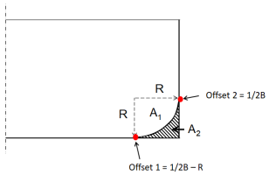

 | R = | 2.8057 | meter
 | A1 = | 6.1826 | m^2
 | A2 = | 1.6893 | m^2
 |  | 1.6893 | m^2

 | Lebar (B) |  | 23.7000 | m
 | Tinggi geladak (H) |  | 13.3500 | m
 | Sarat air (T) |  | 9.9470 | m
 | Luas Midship (Am) |  | 232.3652 | m2

 | Offset 1 = | 9.0443 | meter
 |  | 8828 | mm

k. | Linggi Haluan (Bow) dan Linggi Buritan (Stern)
 | - Linggi haluan tanpa bulbous bow

 | Panjang (Lpp) |  | 137 | m
 | Panjang (Lwl) |  | 142.48 | m |  |  | 105
 | Lebar (B) |  | 23.7 | m |  |  | 255
 | Tinggi geladak (H) |  | 13.35 | m
 | Sarat air (T) |  | 9.947 | m
 | Panjang garis air (Lwl) |  | 142.48 | m

 | - Linggi haluan dengan bulbousbow
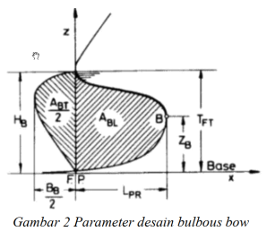

 | BMS = | 23.7000 | meter
 | TFP = | 9.9470 | meter
 | LPP = | 137.0000 | meter
 | LPR = | 3.2250 | meter
 | ZB = | 3.1870 | meter
 | 1/2BB = | 2.0910 | meter
 | BB = | 4.1820 | meter

 |  | Min | Max | Nilai | Ket
 | CBB | 0.17 | 0.2 | 0.176 | OK
 | CLPR | 0.018 | 0.031 | 0.024 | OK
 | CZB | 0.26 | 0.55 | 0.320 | OK

 | Referensi 1, Hal 146
 | Slow ships (Fn≤0.24)
 | Fast ships (0.24≤Fn≤0.36)
 | High speed craft (0.36≤Fn≤0.46)
 | Speedboats and small crafts (Fn>0.46)

 | - Linggi Buritan (Stern)
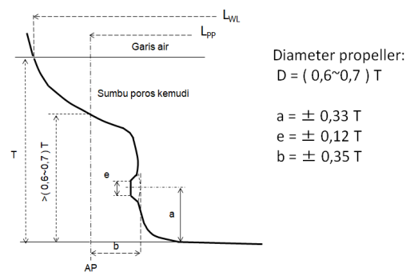

 | Lebar (B) | 23.7000 | m
 | Sarat air (T) | 9.9470 | m

 | D = | 0.65T = | 6.76396 | meter
 | a = | 0.33T = | 3.28251 | meter
 | b = | 0.35T = | 3.48145 | meter
 | e = | 0.12T = | 1.19364 | meter

 | - Menggambar sekat-sekat (bulkhead)

 | Gading pada Sekat |  |  | Panjang awal (m) | Jarak Gading | Jumlah Gading | Jarak dari AP (m)
 | AP ke 0.35T |  |  | 3.48145 | 0.6 | 6 | 3.48
 | Sekat ceruk Buritan (Sterntube bulkhead), min. 3 fs dari 0.35T |  |  | 1.8 | 0.6 | 3 | 6.00
 | Sekat kamar mesin (Engine room bulkhead), 17-20% Lpp dari AP, diambil 18% |  |  | 24.66 | 0.6 | 42 | 24.00
 | Sekat Ceruk Haluan (Collision Bulkhead), 5-8% Lpp dari FP (diambil 7.5%) |  |  | 10.275 | 0.6 |  | 9.80

l. | Menggambar Bwl/2 dan Bdeck/2
 | - Menentukan Parallel Body Length (LP)
 | Referensi: Ship Design - Methodologies of Preliminary Design, Hal.301
 | Parallel Body Length (Lp) atau Parallel Middle Body (PMB) adalah panjang dimana station/section memiliki luas dan bentuk yang sama.

 | Parallel middle body dapat ditentukan berdasarkan nilai prismatic coefficient CP
 | 1/2B = | 11.85 | meter
 | Cp = | 0.71
 | Lwl = | 142.48 | meter

 | Maka, Parallel Body Length (LP) berada diantara:
 | 22%Lwl - 35%Lwl, dengan nilai tengah 28.5%Lwl
 | Diambil sebesar 28.5%Lwl = |  | 40.6068 | meter, ≈ | 41.00 | meter
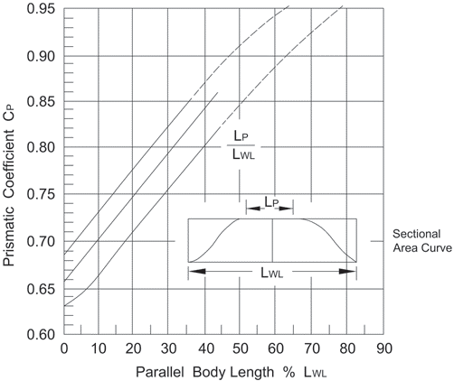

 | - Menentukan Length of Run (LR)
 | Referensi: Ship Design - Methodologies of Preliminary Design, Hal.304

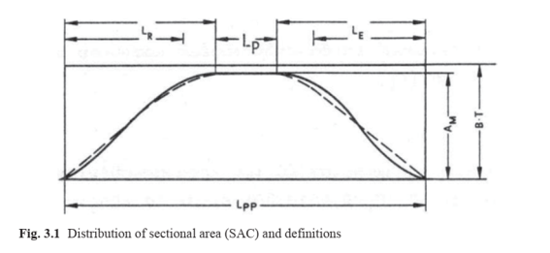

 | LR(BAKER) = | 62.19 | meter
 | LR(ALSEN) = | 58.64 | meter
 | Rata-rata = | 60.42 | meter

 | - Koreksi nilai luas bidang garis air (AWL)
 | Awl = | Lwl x B x Cwl
 | Dimana:
 | Cbwl = | Cb x (Lpp/Lwl)
 | Cb = | Koefesien blok
 | Cbwl = | 0.675

 | Cwl = | 0.248+(0.778Cbwl)
 | Cwl = | 0.773

 | Sehingga Awl Perhitungan:
 | AWL= | 2610.70 | m2

 | Sedangkan Awl pada penggambaran Autocad sebesar,
 | 1/2 AWL(Autocad) = |  | 1173.27 | m2
 | AWL(Autocad) = |  | 2346.53 | m2

 | Koreksi Luas Bidang Garis Air (AWL)
 | koreksi AWL = | ((AWL(AUTOCAD) - AWL)/AWL) x 100
 | koreksi AWL = | -10.118 | % (Koreksi Belum Terpenuhi)
 | Syarat koreksi AWL ± 0.5%

 | - Menggambar Bdeck/2

 | Lebar (B) | 23.7000 | m
 | Lwl | 142.4800 | m

 | Range | Nilai | Ukuran (m) | 1/2 Uk
 | 0.4 B | 0.4 | 9.48 | 4.74
 | 0.5-0.6B, | 0.6 | 14.22 | 7.11
 | 0.05 Lpp | 0.05 | 7.124 | -

j. | Penggambaran Maxsurf
 | Lpp = | 137.0000 | meter
 | = | 137000.0000 | mm
 | 1/2 Lpp = | 68500.0000 | mm

 | Lwl = | 142.4800 | meter
 | = | 142480.0000 | mm

 | Lwl - Lpp = | 5,480.0000 | mm

 | B (Breadth) = | 23.7 | meter
 | B (Breadth) = | 23700 | mm
 | Offset = | 11850 | mm

Pembagian Grid Section
No | Label | L Station | Long.Pos (m)
1 | -2 | - | -5.12
2 | -1 | - | -2.56
3 | 0 | 137 | 0
4 | 0.25 | 137 | 3.425
5 | 0.5 | 137 | 6.85
6 | 0.75 | 137 | 10.275
7 | 1 | 137 | 13.7
8 | 1.5 | 137 | 20.55
9 | 2 | 137 | 27.4
10 | 3 | 137 | 41.1
11 | 4 | 137 | 54.8
12 | 5 | 137 | 68.5
13 | 6 | 137 | 82.2
14 | 7 | 137 | 95.9
15 | 8 | 137 | 109.6
16 | 8.5 | 137 | 116.45
17 | 9 | 137 | 123.3
18 | 9.25 | 137 | 126.725
19 | 9.5 | 137 | 130.15
20 | 9.75 | 137 | 133.575
21 | 10 | 137 | 137

Referensi
Ship Design - Methodologies of Preliminary Design, Hal.102
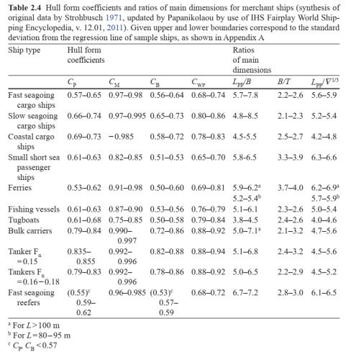

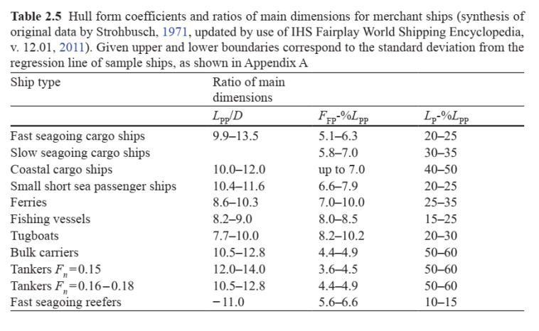

Keterangan:
D (depth) = Tinggi Kapal =H
- Tipe kapal Container dapat menggunakan tipe kapal slow seagoing cargo ship
- Tipe kapal Bulk Carrier menggunakan tipe Bulk Carrier
- Tipe kapal Tanker, pemilihan tipe tanker pada tabel disesuaikan dengan nilai Fn (Froude Number) atau slow seagoing cargo ship jika nilai Fn tidak sesuai

Practical Ship Design

- rasio B/H
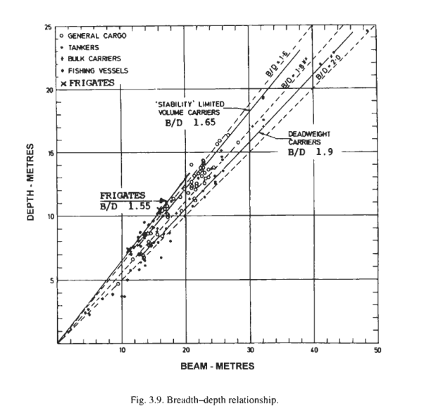

- rasio T/H
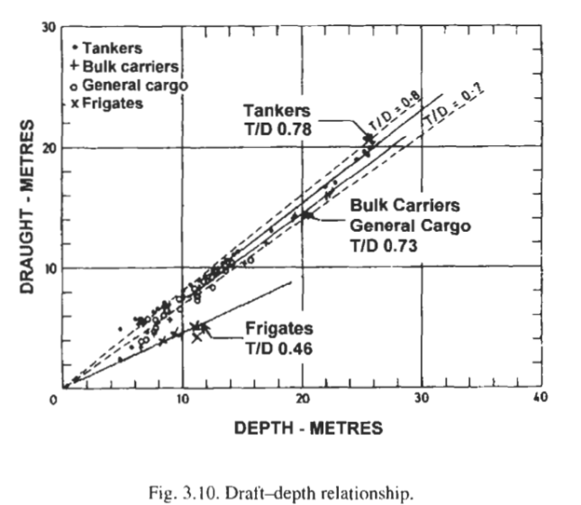

 | Cp |  | Cm |  | Cb |  | Cwp |  | LPP/B |  | B/T |  | LPP/Disp^(1/3) |  | L/H |  | L/T |  | B/H |  | T/H
Ship Type | Min | Max | Min | Max | Min | Max | Min | Max | Min | Max | Min | Max | Min | Max | Min | Max | Min | Max | Min | Max | Min | Max
Tanker Fn=0.15 |  |  |  |  |  |  |  |  | 5.1 | 6.8 | 2.4 | 3.2 |  |  | 12 | 14 |  |  |  |  | 0.78
Tanker Fn=0.16-0.18 |  |  |  |  |  |  |  |  | 5 | 6.5 | 2.2 | 2.9 |  |  | 10.5 | 12.8 |  |  |  |  | 0.78
Fast seegoing refers | 0.59 | 0.62 | 0.96 | 0.985 | 0.57 | 0.59 | 0.68 | 0.772 | 6.7 | 7.2 | 2.8 | 3 | 6.1 | 6.5 | 0 | 11 |  |  |  |  | 0.46

